CONTRATO
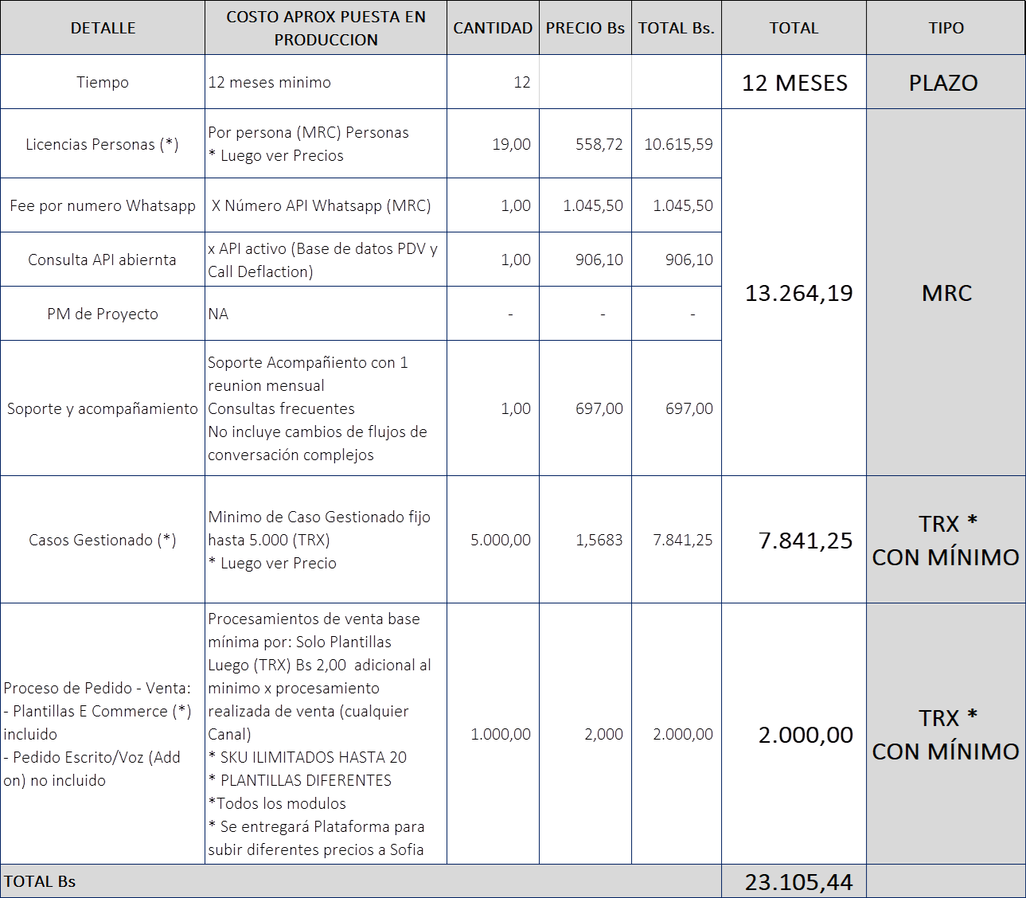
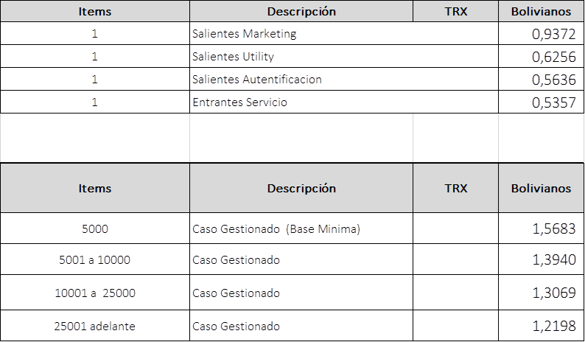

OS - S1

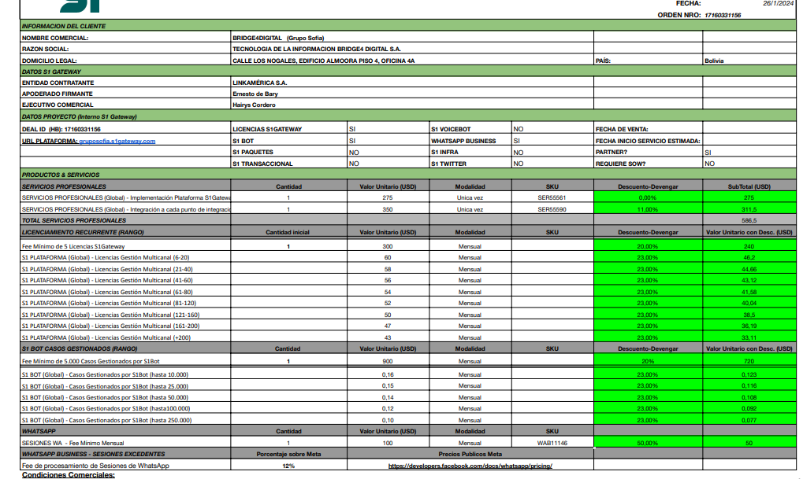

 |  |  |  |  |  | X
 |  |  |  |  |  | X

 |  |  |  |  | 240 | 1 | 240
 |  |  |  |  | 46.2 | 13 | 600.6

 |  |  |  |  | 720 | 1 | 720
 |  |  |  |  | 0.116 | 10840 | 1,257.44

 |  |  |  |  | 50 | 1 | 50

 |  |  |  |  | 12%
 | Salientes Marketing | 0.0740 | 0.0829 | 1 | 0.08
 | Salientes Utility | 0.0494 | 0.0553 | 0 | 0.00
 | Salientes Autentificacion | 0.0445 | 0.0498 | 0 | 0.00
 | Entrantes Servicio | 0.0423 | 0.0474 | 13,305 | 630.34
 |  |  |  |  | 630.42

 |  |  |  |  |  |  | 3,498.46
CALL DEFLACTION

